EJEMPLO PROGRAMA DE AUDITORIAS
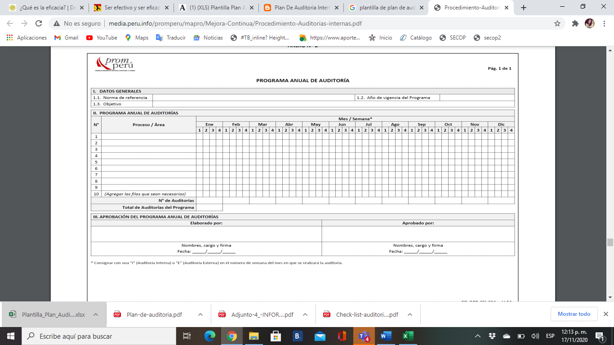
PROGRAMA ANUAL DE AUDITORIAS
AÑO DEL PROGRAMA: |  |  |  |  |  | 2020
NORMAS REFERENCIAS: |  |  |  |  |  | ISO 9001:2015
OBJETIVOS: |  |  |  |  |  | Evaluar efecitvidad del sistema de gestión de calidad, atraves de auditorias internas y externas. Realizar analisis de resultados utilizando estadistica Establecer acciones de mejora alineados a conseguir objetivos estrategicos de la empresa.
CRONOGRAMA DE AUDITORIAS
N° | NOMBRE DE LA ACTIVIDAD | NORMAS, REGLAS | PROCESO/AREA | RESPONSABLE AUDITORIA | LIDER DE PROCESO | MES/SEMANA
 |  |  |  |  |  | ENERO |  |  |  | FEBRERO |  |  |  | MARZO |  |  |  | ABRIL |  |  |  | MAYO |  |  |  | JUNIO |  |  |  | JULIO |  |  |  | AGOSTO |  |  |  | SEPTIEMBRE |  |  |  | OCTUBRE |  |  |  | NOVIEMBRE |  |  |  | DICIEMBRE
 |  |  |  |  |  | 1 | 2 | 3 | 4 | 1 | 2 | 3 | 4 | 1 | 2 | 3 | 4 | 1 | 2 | 3 | 4 | 1 | 2 | 3 | 4 | 1 | 2 | 3 | 4 | 1 | 2 | 3 | 4 | 1 | 2 | 3 | 4 | 1 | 2 | 3 | 4 | 1 | 2 | 3 | 4 | 1 | 2 | 3 | 4 | 1 | 2 | 3 | 4
1 | AUDITORIA DE GESTION |  | PRODUCCION/PATRONAJE | AUDITOR INTERNO 1 | MARIA JACOME | I |  |  |  |  | I |  |  |  | I |  | E |  |  | I |  | I |  |  |  |  | I |  | E |  | I |  |  |  | I |  |  |  | I |  | E |  |  | I |  |  | I |  |  |  | I |  | E
2 | AUDITORIA DE GESTION |  | PRODUCCIÓN/TRAZO Y CORTE | AUDITOR INTERNO 1 | PAULA DIAZ |  | I |  |  | I |  |  |  |  | I |  | E |  |  | I |  | I | I |  |  |  | I |  | E |  | I |  |  |  | I |  |  |  | I |  | E |  |  | I |  |  | I |  |  |  | I |  | E
3 | AUDITORIA DE GESTION |  | PRODUCCIÓN/CONFECCION | AUDITOR INTERNO 2 | CAROLINA CAMARGO |  |  | I |  |  |  | I |  |  | I |  | E |  |  | I |  |  | I |  |  |  | I |  | E |  |  | I |  |  |  | I |  |  | I |  | E |  |  | I |  |  | I |  |  |  | I |  | E
4 | AUDITORIA DE GESTION |  | PRODUCCIÓN/TERMINADOS | AUDITOR INTERNO 2 | CARLOS CASTRO |  |  | I |  |  | I |  |  |  | I |  | E |  |  | I |  |  |  | I |  |  | I |  | E |  |  | I |  |  |  | I |  |  | I |  | E |  |  | I |  |  | I |  |  |  | I |  | E
5 | AUDITORIA DE GESTION |  | GESTION DE CALIDAD | AUDITOR INTERNO 3 | EDUARDO JIMENEZ |  | I |  |  |  |  | I |  |  |  | I | E |  |  |  | I |  |  | I |  |  | I |  | E |  |  |  | I |  |  | I |  |  | I |  | E |  |  | I |  |  | I |  |  |  | I |  | E
6 | AUDITORIA DE GESTION |  | DIRECCION | AUDITOR INTERNO 3 | DIANA RIVERA |  | I |  |  |  |  | I |  |  |  | I | E |  |  |  | I |  |  |  | I |  | I |  | E |  |  |  | I |  |  | I |  |  | I |  | E |  |  | I |  |  | I |  |  |  | I
7
8
9
10
NÚMERO DE AUDITORIAS
TOTAL AUDITORIAS DEL PROGRAMA
ELABORADO POR
NOMBRE, CARGO Y FIRMA
FECHA
NOTA: EN CADA CASILLA ESPECIFICAR CON LETRA (I) SI ES INETERNA Y CON (E) SI ES EXTERNA

